상품제안서
오스템 충치케어 불소 치약칫솔 트윈세트 (국내생산) | 상품코드: F31978

 |  |  |  |  |  |  | 02-412-0044 | www.easy1.co.kr
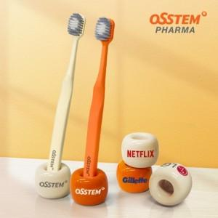

【상세/제작정보】

【인쇄/포장옵션】 | 풀칼라 / 포장지포장

【공급단가】 | 수량 | 50~ | 100~ | 500~ | 1,000~ | 2,000~
*VAT별도 | 단가 | 7,440원 | 7,310원 | 7,130원 | 7,000원 | 6,820원

【상품 URL】 | https://dev.easy1.co.kr:443/src/goods_detail.php?gdno=31978

